Лист1


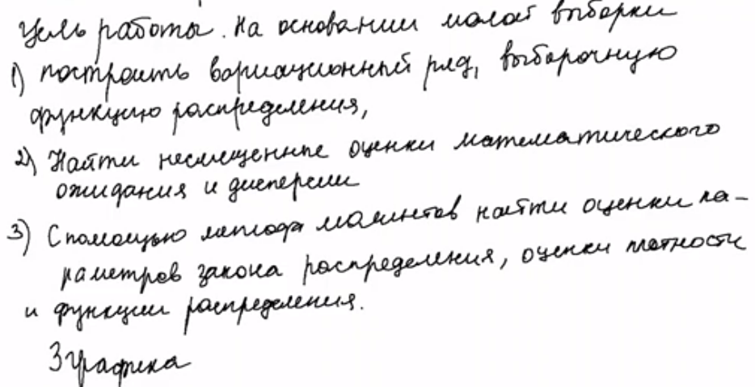

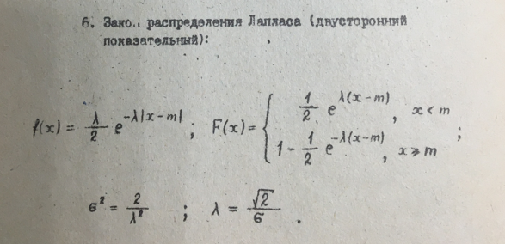

Лист2
Данные
-4.1 | -3.42 | -4.53 | -4.42 | -3.96 | -4.03 | -4.08 | -4.18 | -4.04
-2.87 | -3.93 | -4.25 | -3.86 | -3.91 | -4.17 | -4.5 | -3.65 | -4.5

18


0.006049382716 | 0.36267160494 | 0.2578382716 | 0.15822716049 | 0.0038716049383 | 6.049382716E-05 | 0.0033382716049 | 0.02489382716 | 0.00031604938272
1.3276160494 | 0.0085049382716 | 0.051882716049 | 0.026316049383 | 0.01259382716 | 0.021838271605 | 0.22827160494 | 0.13854938272 | 0.22827160494

m | -4.0222222222
d | 0.16830065359
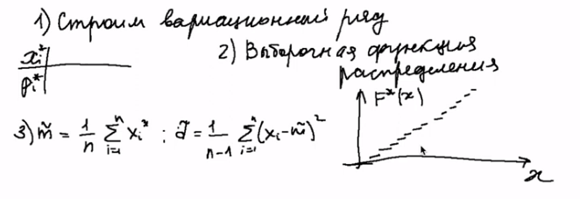

Полигон частот
 | p_i*
-3.2 | 0.01
-2.6 | 0
-2 | 0.01
-1.4 | 0.04
-0.8 | 0.16
-0.2 | 0.16
0.4 | 0.28
1 | 0.22
1.6 | 0.1
2.2 | 0.02

Выборочная функция распределения
 | F*(x)
-3.8 | 0
-3.2 | 0.01
-2.6 | 0.01
-2 | 0.02
-1.4 | 0.06
-0.8 | 0.22
-0.2 | 0.38
0.4 | 0.66
1 | 0.88
1.6 | 0.98
2.2 | 1
2.8 | 1

 | h_i
-3.2 | 0.016666666667
-2.6 | 0
-2 | 0.016666666667
-1.4 | 0.066666666667
-0.8 | 0.26666666667
-0.2 | 0.26666666667
0.4 | 0.46666666667
1 | 0.36666666667
1.6 | 0.16666666667
2.2 | 0.033333333333
Гистограмма
-3.5 | 0.016666666667
-2.9 | 0.016666666667
-2.3 | 0.016666666667
-1.7 | 0.06
-1.1 | 0.235
-0.5 | 0.242
0.1 | 0.41
0.7 | 0.41
1.3 | 0.32
1.9 | 0.151
2.5 | 0.03

